BUS
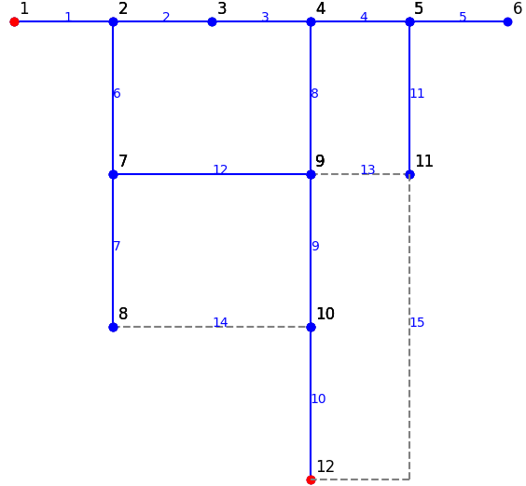
## BUSDATA: thông tin cơ bản về BUS và phụ tải
ID | NAME | kV | FLAG | FLAG2 | PLOAD [kw] | QLOAD [kvar] | nLOAD | LoadProfile | xCoord | yCoord | MEMO
1 | N1 | 22 | 1 | 0 |  |  |  | 0 | 0.0825 | 0.2775
2 | N2 | 22 | 1 | 0 | 200 | 100 |  | 0 | 0.12 | 0.265
3 | N3 | 22 | 1 | 0 | 200 | 100 |  | 0 | 0.155 | 0.265
4 | N4 | 22 | 1 | 0 | 200 | 100 |  | 0 | 0.185 | 0.265
5 | N5 | 22 | 1 | 0 | 200 | 100 |  | 0 | 0.215 | 0.265
6 | N6 | 22 | 1 | 1 | 800 | 800 |  | 0 | 0.245 | 0.265
7 | N7 | 22 | 1 | 0 | 150 | 100 |  | 0 | 0.27 | 0.265
9 | N9 | 22 | 1 | 1 | 200 | 100 |  | 0 | 0.12 | 0.245
10 | N10 | 22 | 1 | 0 | 0.584 | 0.44 |  | 0 | 0.12 | 0.23
11 | N11 | 22 | 1 | 0 | 0.388 | 0.382 |  | 0 | 0.1 | 0.245
12 | N12 | 22 | 1 | 0 | 0.47 | 0.446 |  | 0 | 0.12 | 0.28
13 | N13 | 22 | 1 | 0 | 0.668 | 0.642 |  | 0 | 0.155 | 0.28
14 | N14 | 22 |  |  |  |  |  |  | 0.185 | 0.245
15 | N15 | 22 |  |  | 0.702 | 0.626 |  |  | 0.185 | 0.23
16 | N16 | 22 |  |  | 0.442 | 0.426 |  |  | 0.2 | 0.245
17 | N17 | 22 |  |  | 0.328 | 0.242 |  |  | 0.215 | 0.28
19 | N19 | 22 |  |  | 1.518 | 1.424 |  |  | 0.245 | 0.28
21 | N21 | 22 |  |  | 0.45 | 0.444 |  |  | 0.27 | 0.28

